Datos
TIPOS DE SUELO

Tipo de suelo | Forma de trabajo | Cohesión | Angulo de fricción | Angulo cono arrancamiento | Peso unitario suelo arrancamiento | Peso unitario suelo aplastamiento | Peso unitario hormigón arrancamiento | Peso unitario hormigón aplastamiento | Tensión admisible suelo vertical | Tensión admisible suelo horizontal
 |  |  |  |  |  |  |  |  |  |  | Balasto | Balasto

 |  |  |  |  |  |  |  |  |  |  | vertical | Horizontal
 |  | t/m2 | º | º | t/m3 | t/m3 | t/m3 | t/m3 | t/m2 | t/m2 | t/m3 | t/m3
1 | ANC | - | - | 30 | 2.0 | 2.3 | 2.3 | 2.4 | 200 | 150 | 11000 | 6500
2F | F | 6 | 35 | 40 | 2.0 | 2.0 | 2.3 | 2.4 | 60 | 50 | 8000 | 5500
2C | C | 6 | 35 | 40 | 2.0 | 2.0 | 2.3 | 2.4 | 60 | 50 | 8000 | 5500
3F | F | 0 | 35 | 30 | 2.0 | 2.0 | 2.3 | 2.4 | 40 | 30 | 6000 | 3500
SE Los Colorados | F | 0.5 | 35 | 38 | 1.6 | 2.0 | 2.3 | 2.4 | 30
4C | C | 7 | 0 | 30 | 1.6 | 2.0 | 2.3 | 2.4 | 20 | 15 | 4000 | 2800
5F | F | 0 | 35 | 40 | 1.0 | 2.0 | 1.3 | 2.4 | 30 | 25
5C | C | 4 | 30 | 40 | 1.0 | 2.0 | 1.3 | 2.4 | 30 | 25
6F | F | 0 | 30 | 30 | 1.0 | 2.0 | 1.3 | 2.4 | 15 | -
6C | C | 5 | 0 | 30 | 1.0 | 2.0 | 1.3 | 2.4 | 15 | -
7C | C | 2.5 | 0 | 20 | 1.0 | 1.6 | 1.3 | 2.4 | 5 | -
S/E Sauzal | F | 0.5 | 38 | 30 | 2.00 | 2.00 | 2.4 | 2.4 | 26 | 13 | 1500 | 1000
S/E de Interconexión | F | 0.5 | 28 | 30 | 1.72 | 1.72 | 2.4 | 2.4 | 26 | - | 4500 | 3000

PROPIEDADES DE PERFILES

PERFIL | AREA | iu | ix | b | e |  | ex/B
L40x3 | 2.35 | 0.78 | 1.21 | 4 | 0.3 |  | 0.00 | 1 | 1.000
L40x4 | 3.08 | 0.78 | 1.21 | 4 | 0.4 |  | 0.015 | 1.1 | 1.150
L40x5 | 3.79 | 0.77 | 1.2 | 4 | 0.5 |  | 0.03 | 1.2 | 1.250
L40x6 | 4.48 | 0.77 | 1.19 | 4 | 0.6 |  | 0.05 | 1.3 | 1.350
L45x3 | 2.66 | 1.05 | 1.5 | 4.5 | 0.3 |  | 0.065 | 1.4 | 1.450
L45x4 | 3.49 | 0.88 | 1.36 | 4.5 | 0.4 |  | 0.08 | 1.5 | 1.500
L45x5 | 4.3 | 0.87 | 1.35 | 4.5 | 0.5 |  | 0.1 | 1.6 | 1.600
L45x6 | 5.09 | 0.87 | 1.34 | 4.5 | 0.6 |  | 0.115 | 1.7 | 1.700
L50x3 | 2.96 | 0.99 | 1.52 | 5 | 0.3 |  | 0.13 | 1.8 | 1.800
L50x4 | 3.89 | 0.98 | 1.52 | 5 | 0.4 |  | 0.15 | 1.9 | 1.900
L50x5 | 4.8 | 0.98 | 1.51 | 5 | 0.5 |  | 0.165 | 2 | 2.000
L50x6 | 5.69 | 0.96 | 1.5 | 5 | 0.6 |  | 0.185 | 2.1 | 2.150
L55x5 | 5.32 | 1.07 | 1.66 | 5.5 | 0.5 |  | 0.195 | 2.2 | 2.250
L55x6 | 6.31 | 1.07 | 1.66 | 5.5 | 0.6 |  | 0.205 | 2.3 | 2.300
L60x4 | 4.64 | 1.19 | 1.88 | 6 | 0.4 |  | 0.22 | 2.4 | 2.450
L60x5 | 5.82 | 1.17 | 1.82 | 6 | 0.5 |  | 0.23 | 2.5 | 2.500
L60x6 | 6.91 | 1.17 | 1.82 | 6 | 0.6 |  | 0.242 | 2.6 | 2.650
L60x8 | 9.03 | 1.16 | 1.8 | 6 | 0.8 |  | 0.252 | 2.7 | 2.750
L65x5 | 6.33 | 1.31 | 1.95 | 6.5 | 0.5 |  | 0.26 | 2.8 | 2.800
L65x6 | 7.53 | 1.27 | 1.97 | 6.5 | 0.6 |  | 0.272 | 2.9 | 2.950
L65x7 | 8.7 | 1.26 | 1.96 | 6.5 | 0.7 |  | 0.28 | 3 | 3.050
L70x5 | 6.84 | 1.38 | 2.14 | 7 | 0.5 |  | 0.285 | 3.1 | 3.100
L70x6 | 8.13 | 1.37 | 2.13 | 7 | 0.6 |  | 0.29 | 3.2 | 3.200
L70x7 | 9.4 | 1.37 | 2.12 | 7 | 0.7 |  | 0.296 | 3.3 | 3.300
L75x6 | 8.75 | 1.47 | 2.28 | 7.5 | 0.6 |  | 0.303 | 3.4 | 3.400
L75x7 | 10.1 | 1.45 | 2.28 | 7.5 | 0.7 |  | 0.31 | 3.5 | 3.500
L80x6 | 9.35 | 1.57 | 2.44 | 8 | 0.6 |  | 0.315 | 3.6 | 3.600
L80x7 | 10.8 | 1.57 | 2.44 | 8 | 0.7 |  | 0.32 | 3.7 | 3.700
L80x8 | 12.3 | 1.55 | 2.42 | 8 | 0.8 |  | 0.325 | 3.8 | 3.800
L80x10 | 15.1 | 1.54 | 2.41 | 8 | 1 |  | 0.33 | 3.9 | 3.900
L90x8 | 13.9 | 1.76 | 2.74 | 9 | 0.8 |  | 0.334 | 4 | 4.000
L90x9 | 15.5 | 1.76 | 2.74 | 9 | 0.9 |  | 0.338 | 4.1 | 4.100
L100x6 | 12.73 | 1.97 | 3.07 | 10 | 0.6 |  | 0.342 | 4.2 | 4.250
L100x8 | 15.5 | 1.96 | 3.06 | 10 | 0.8 |  | 0.345 | 4.3 | 4.300
L100x10 | 19.2 | 1.95 | 3.04 | 10 | 1 |  | 0.35 | 4.4 | 4.450
L100x12 | 22.7 | 1.95 | 3.02 | 10 | 1.2 |  | 0.352 | 4.5 | 4.500
L110x10 | 21.2 | 2.16 | 3.36 | 11 | 1 |  | 0.368 | 5 | 5.100
L110x12 | 25.1 | 2.15 | 3.34 | 11 | 1.2 |  | 0.377 | 5.5 | 5.450
L110x14 | 29 | 2.14 | 3.32 | 11 | 1.4 |  | 0.39 | 6 | 6.100
L120x8 | 18.7 | 2.37 | 3.69 | 12 | 0.8 |  | 0.396 | 6.5 | 6.400
L120x10 | 23.2 | 2.36 | 3.67 | 12 | 1 |  | 0.406 | 7 | 7.000
L120x11 | 25.4 | 2.35 | 3.66 | 12 | 1.1 |  | 0.415 | 7.5 | 7.650
L120x12 | 27.5 | 2.35 | 3.65 | 12 | 1.2 |  | 0.42 | 8 | 8.000
L120x13 | 29.7 | 2.34 | 3.64 | 12 | 1.3 |  | 0.425 | 8.5 | 8.450
L120x15 | 33.9 | 2.34 | 3.63 | 12 | 1.5
L130x12 | 30 | 2.54 | 3.97 | 13 | 1.2
L130x14 | 34.7 | 2.53 | 3.94 | 13 | 1.4
L130x16 | 39.3 | 2.52 | 3.92 | 13 | 1.6
L140x13 | 35 | 2.74 | 4.27 | 14 | 1.3
L140x15 | 40 | 2.73 | 4.25 | 14 | 1.5
L150x10 | 29.3 | 2.96 | 4.62 | 15 | 1
L150x12 | 34.8 | 2.95 | 4.6 | 15 | 1.2
L150x14 | 40.3 | 2.94 | 4.58 | 15 | 1.4
L150x15 | 43 | 2.93 | 4.57 | 15 | 1.5
L150x16 | 45.7 | 2.93 | 4.56 | 15 | 1.6
L150x18 | 51 | 2.93 | 4.54 | 15 | 1.8
L160x15 | 46.1 | 3.14 | 4.88 | 16 | 1.5
L160x17 | 51.8 | 3.13 | 4.86 | 16 | 1.7
L160x19 | 57.5 | 3.12 | 4.84 | 16 | 1.9
L180x15 | 52.1 | 3.54 | 5.52 | 18 | 1.5
L180x16 | 55.4 | 3.5 | 5.51 | 18 | 1.6
L180x18 | 61.9 | 3.49 | 5.49 | 18 | 1.8
L180x20 | 68.4 | 3.49 | 5.47 | 18 | 2
L200x16 | 61.8 | 3.91 | 6.15 | 20 | 1.6
L200x18 | 69.1 | 3.9 | 6.13 | 20 | 1.8
L200x20 | 76.4 | 3.89 | 6.11 | 20 | 2
L200x24 | 90.6 | 3.9 | 6.06 | 20 | 2.4
L1-3/4"x1-1/4"x1/8 | 2.32 | 0.69 | 0.93 | 3.2 | 0.32
L1-3/4"x1-3/4"x1/4 | 5.25 | 0.87 | 1.34 | 4.4 | 0.64
L1-3/4"x1-3/4"x1/8 | 2.72 | 0.88 | 1.39 | 4.4 | 0.32
L1-3/4"x1-3/4"x3/16 | 4 | 0.871 | 1.36 | 4.4 | 0.48
L2"x1-1/2"x1/8 | 2.72 | 0.83 | 1.14 | 4.4 | 0.32
L2"x2"x1/4 | 6.05 | 0.99 | 1.55 | 5.1 | 0.64
L2"x2"x1/8 | 3.12 | 1.01 | 1.6 | 5.1 | 0.32
L2"x2"x3/16 | 4.61 | 1 | 1.58 | 5.1 | 0.48
L2"x2"x3/8 | 8.77 | 0.99 | 1.52 | 5.1 | 0.95
L2"x2"x5/16 | 7.43 | 0.99 | 1.53 | 5.1 | 0.79
L2-1/2"x2"x1/4 | 6.85 | 1.08 | 1.51 | 5.1 | 0.64
L2-1/2"x2"x1/8 | 3.53 | 1.1 | 1.55 | 5.1 | 0.32
L2-1/2"x2"x3/16 | 5.22 | 1.08 | 1.54 | 5.1 | 0.48
L2-1/2"x2"x3/8 | 9.98 | 1.07 | 1.47 | 5.1 | 0.95
L2-1/2"x2"x5/16 | 8.44 | 1.07 | 1.49 | 5.1 | 0.79
L2-1/2"x2-1/2"x1/2 | 14.5 | 1.24 | 1.9 | 6.4 | 1.27
L2-1/2"x2-1/2"x1/4 | 7.66 | 1.25 | 1.98 | 6.4 | 0.64
L2-1/2"x2-1/2"x1/8 | 3.93 | 1.27 | 2 | 6.4 | 0.32
L2-1/2"x2-1/2"x3/16 | 5.82 | 1.26 | 2 | 6.4 | 0.48
L2-1/2"x2-1/2"x3/8 | 11.2 | 1.24 | 1.94 | 6.4 | 0.95
L2-1/2"x2-1/2"x5/16 | 9.45 | 1.24 | 1.96 | 6.4 | 0.79
L3"x2"x1/2 | 14.5 | 1.09 | 1.4 | 5.1 | 1.27
L3"x2"x1/4 | 7.66 | 1.1 | 1.47 | 5.1 | 0.64
L3"x2"x3/16 | 5.82 | 1.12 | 1.49 | 5.1 | 0.48
L3"x2"x3/8 | 11.2 | 1.09 | 1.43 | 5.1 | 0.95
L3"x2"x5/16 | 9.45 | 1.1 | 1.45 | 5.1 | 0.79
L3"x2-1/2"x1/2 | 16.1 | 1.32 | 1.85 | 6.4 | 1.27
L3"x2-1/2"x1/4 | 8.47 | 1.34 | 1.93 | 6.4 | 0.64
L3"x2-1/2"x3/16 | 6.43 | 1.35 | 1.96 | 6.4 | 0.48
L3"x2-1/2"x3/8 | 12.4 | 1.33 | 1.89 | 6.4 | 0.95
L3"x2-1/2"x5/16 | 10.5 | 1.33 | 1.91 | 6.4 | 0.79
L3"x3"x1/2 | 17.7 | 1.48 | 2.27 | 7.6 | 1.27
L3"x3"x1/4 | 9.27 | 1.5 | 2.35 | 7.6 | 0.64
L3"x3"x3/16 | 7.03 | 1.51 | 2.38 | 7.6 | 0.48
L3"x3"x3/8 | 13.6 | 1.49 | 2.31 | 7.6 | 0.95
L3"x3"x5/16 | 11.5 | 1.5 | 2.33 | 7.6 | 0.79
L3"x3"x7/16 | 15.7 | 1.49 | 2.29 | 7.6 | 1.11
L3"x4"x3/16 | 8.24 | 2.3 | 3.28 | 7.6 | 0.48
L3-1/2"x2-1/2"x1/2 | 17.7 | 1.36 | 1.81 | 6.4 | 1.27
L3-1/2"x2-1/2"x1/4 | 9.27 | 1.38 | 1.89 | 6.4 | 0.64
L3-1/2"x2-1/2"x3/8 | 13.6 | 1.36 | 1.85 | 6.4 | 0.95
L3-1/2"x3"x1/2 | 19.4 | 1.58 | 2.23 | 7.6 | 1.27
L3-1/2"x3"x1/4 | 10.1 | 1.6 | 2.31 | 7.6 | 0.64
L3-1/2"x3"x3/8 | 14.8 | 1.59 | 2.27 | 7.6 | 0.95
L3-1/2"x3"x5/16 | 12.5 | 1.59 | 2.29 | 7.6 | 0.79
L3-1/2"x3-1/2"x1/2 | 21 | 1.73 | 2.69 | 8.9 | 1.27
L3-1/2"x3-1/2"x1/4 | 10.9 | 1.76 | 2.78 | 8.9 | 0.64
L3-1/2"x3-1/2"x1/8 | 5.55 | 1.79 | 2.82 | 8.9 | 0.32
L3-1/2"x3-1/2"x3/16 | 8.24 | 1.77 | 2.8 | 8.9 | 0.64
L3-1/2"x3-1/2"x3/8 | 16 | 1.74 | 2.74 | 8.9 | 0.95
L3-1/2"x3-1/2"x5/16 | 13.5 | 1.75 | 2.75 | 8.9 | 0.79
L4"x3"x1/2 | 21 | 1.62 | 2.18 | 7.6 | 1.27
L4"x3"x1/4 | 10.9 | 1.65 | 2.27 | 7.6 | 0.64
L4"x3"x3/8 | 16 | 1.64 | 2.23 | 7.6 | 0.95
L4"x3"x5/16 | 13.5 | 1.64 | 2.25 | 7.6 | 0.79
L4"x3"x7/16 | 18.5 | 1.63 | 2.21 | 7.6 | 1.11
L4"x3-1/2"x1/2 | 22.6 | 1.83 | 2.65 | 8.9 | 1.27
L4"x3-1/2"x1/4 | 11.7 | 1.86 | 2.73 | 8.9 | 0.64
L4"x3-1/2"x3/8 | 17.2 | 1.85 | 2.7 | 8.9 | 0.95
L4"x3-1/2"x5/16 | 14.5 | 1.85 | 2.72 | 8.9 | 0.79
L4"x3-1/2"x7/16 | 19.9 | 1.84 | 2.67 | 8.9 | 1.11
L4"x4"x1/2 | 24.2 | 1.99 | 3.11 | 10.2 | 1.27
L4"x4"x1/4 | 12.5 | 2.02 | 3.2 | 10.2 | 0.64
L4"x4"x3/4 | 35.1 | 1.98 | 3.03 | 10.2 | 1.9
L4"x4"x3/8 | 18.4 | 2 | 3.16 | 10.2 | 0.95
L4"x4"x5/16 | 15.5 | 2.01 | 3.18 | 10.2 | 0.79
L4"x4"x5/8 | 29.7 | 1.98 | 3.08 | 10.2 | 1.59
L4"x4"x7/16 | 21.3 | 1.99 | 3.13 | 10.2 | 1.11
L5"x3"x1/2 | 24.2 | 1.65 | 2.09 | 7.6 | 1.27
L5"x3"x1/4 | 12.5 | 1.68 | 2.18 | 7.6 | 0.64
L5"x3"x3/8 | 18.4 | 1.66 | 2.14 | 7.6 | 0.95
L5"x3"x5/16 | 15.5 | 1.67 | 2.16 | 7.6 | 0.79
L5"x3"x7/16 | 21.3 | 1.65 | 2.12 | 7.6 | 1.11
L5"x3-1/2"x1/2 | 25.8 | 1.92 | 2.56 | 8.9 | 1.27
L5"x3-1/2"x1/4 | 13.3 | 1.96 | 2.65 | 8.9 | 0.64
L5"x3-1/2"x3/4 | 37.5 | 1.9 | 2.48 | 8.9 | 1.9
L5"x3-1/2"x3/8 | 19.7 | 1.94 | 2.6 | 8.9 | 0.95
L5"x3-1/2"x5/16 | 16.5 | 1.95 | 2.63 | 8.9 | 0.79
L5"x3-1/2"x5/8 | 31.8 | 1.91 | 2.52 | 8.9 | 1.59
L5"x5"x1/2 | 30.6 | 2.5 | 3.91 | 12.7 | 1.27
L5"x5"x3/7 | 44.8 | 2.48 | 3.82 | 12.7 | 1.9
L5"x5"x3/8 | 23.3 | 2.51 | 3.95 | 12.7 | 0.95
L5"x5"x5/16 | 19.5 | 2.52 | 3.98 | 12.7 | 0.79
L5"x5"x5/8 | 37.8 | 2.48 | 3.87 | 12.7 | 1.59
L5"x5"x7/16 | 27 | 2.5 | 3.93 | 12.7 | 1.11
L5"x5"x7/8 | 51.5 | 2.47 | 3.79 | 12.7 | 2.22
L6"x3-1/2"x1/2 | 29 | 1.93 | 2.47 | 8.9 | 1.27
L6"x3-1/2"x3/8 | 22.1 | 1.95 | 2.51 | 8.9 | 0.95
L6"x3-1/2"x5/16 | 18.5 | 1.9 | 2.54 | 8.9 | 0.79
L6"x4"x1/2 | 30.6 | 2.21 | 2.94 | 10.2 | 1.27
L6"x4"x3/4 | 44.8 | 2.18 | 2.85 | 10.2 | 1.9
L6"x4"x3/8 | 23.3 | 2.23 | 2.97 | 10.2 | 0.95
L6"x4"x5/16 | 19.5 | 2.24 | 3 | 10.2 | 0.79
L6"x4"x5/8 | 37.8 | 2.19 | 2.9 | 10.2 | 1.59
L6"x4"x7/16 | 27 | 2.22 | 2.95 | 10.2 | 1.11
L6"x4"x7/8 | 51.5 | 2.18 | 2.82 | 10.2 | 2.22
L6"x4"x9/16 | 34.2 | 2.2 | 2.92 | 10.2 | 1.43
L6"x6"x1 | 71 | 2.97 | 4.53 | 15.2 | 2.54
L6"x6"x1/2 | 37.1 | 3 | 4.71 | 15.2 | 1.27
L6"x6"x3/4 | 54.4 | 2.97 | 4.62 | 15.2 | 1.9
L6"x6"x3/8 | 28.1 | 3.02 | 4.75 | 15.2 | 0.95
L6"x6"x5/16 | 23.6 | 3.05 | 4.77 | 15.2 | 0.79
L6"x6"x5/8 | 45.9 | 3 | 4.67 | 15.2 | 1.59
L6"x6"x7/16 | 32.6 | 3.02 | 4.73 | 15.2 | 1.11
L6"x6"x7/8 | 62.8 | 2.97 | 4.58 | 15.2 | 2.22
L6"x6"x9/16 | 41.5 | 3 | 4.69 | 15.2 | 1.43
L7"x4"x1/2 | 33.9 | 2.21 | 2.85 | 10.2 | 1.27
L7"x4"x3/4 | 49.6 | 2.18 | 2.77 | 10.2 | 1.9
L7"x4"x3/8 | 25.7 | 2.24 | 2.89 | 10.2 | 0.95
L7"x4"x5/8 | 41.8 | 2.2 | 2.81 | 10.2 | 1.59
L8"x4"x1 | 71 | 2.15 | 2.63 | 10.2 | 2.54
L8"x4"x1/2 | 37.1 | 2.2 | 2.77 | 10.2 | 1.27
L8"x4"x3/4 | 54.4 | 2.16 | 2.69 | 10.2 | 1.9
L8"x4"x9/16 | 41.5 | 2.19 | 2.75 | 10.2 | 1.43
L8"x6"x1 | 83.9 | 3.25 | 4.37 | 15.2 | 2.54
L8"x6"x1/2 | 43.5 | 3.3 | 4.54 | 15.2 | 1.27
L8"x6"x3/4 | 64.1 | 3.28 | 4.45 | 15.2 | 1.9
L8"x6"x5/8 | 53.9 | 3.28 | 4.5 | 15.2 | 1.59
L8"x6"x7/16 | 38.3 | 3.33 | 4.55 | 15.2 | 1.11
L8"x6"x7/8 | 74.1 | 3.25 | 4.41 | 15.2 | 2.22
L8"x6"x9/16 | 48.8 | 3.3 | 4.51 | 15.2 | 1.43
L8"x8"x1 | 96.8 | 3.96 | 6.17 | 20.3 | 2.54
L8"x8"x1/2 | 50 | 4.04 | 6.36 | 20.3 | 1.27
L8"x8"x1-1/8 | 108 | 3.96 | 6.14 | 20.3 | 2.86
L8"x8"x3/4 | 73.8 | 4.01 | 6.26 | 20.3 | 1.9
L8"x8"x5/8 | 62 | 4.01 | 6.31 | 20.3 | 1.59
L8"x8"x7/8 | 85.4 | 3.99 | 6.22 | 20.3 | 2.22
L8"x8"x9/16 | 56 | 4.04 | 6.34 | 20.3 | 1.43

 |  | PROPIEDADES GEOMÉTRICAS PERNOS

Diámetro |  | Área nominal |  | Área tracción
in | mm | in2 | cm2 | in2 | cm2

1/2 " | 12.70 | 0.197 | 1.27 | 0.142 | 0.92
5/8 " | 15.88 | 0.307 | 1.98 | 0.226 | 1.46
3/4 " | 19.05 | 0.442 | 2.85 | 0.334 | 2.15
7/8 " | 22.22 | 0.601 | 3.88 | 0.462 | 2.98
1 " | 25.40 | 0.785 | 5.07 | 0.606 | 3.91
1 1/8 " | 28.58 | 0.994 | 6.41 | 0.768 | 4.95
1 1/4 " | 31.75 | 1.227 | 7.92 | 0.969 | 6.25
1 1/2 " | 38.10 | 1.767 | 11.40 | 1.41 | 9.10

Diámetro | Área | NUMERO DE BARRAS
mm | cm2 | 1 | 2 | 3 | 4 | 5 | 6 | 7 | 8 | 9 | 10 | 11 | 12 | 13 | 14 | 15 | 16 | 17 | 18 | 19 | 20 | 21 | 22 | 23 | 24 | 25 | 26 | 27 | 28 | 29 | 30
6 | 0.28 | 0.28 | 0.57 | 0.85 | 1.13 | 1.41 | 1.70 | 1.98 | 2.26 | 2.54 | 2.83 | 3.11 | 3.39 | 3.68 | 3.96 | 4.24 | 4.52 | 4.81 | 5.09 | 5.37 | 5.65 | 5.94 | 6.22 | 6.50 | 6.79 | 7.07 | 7.35 | 7.63 | 7.92 | 8.20 | 8.48
8 | 0.50 | 0.50 | 1.01 | 1.51 | 2.01 | 2.51 | 3.02 | 3.52 | 4.02 | 4.52 | 5.03 | 5.53 | 6.03 | 6.53 | 7.04 | 7.54 | 8.04 | 8.55 | 9.05 | 9.55 | 10.05 | 10.56 | 11.06 | 11.56 | 12.06 | 12.57 | 13.07 | 13.57 | 14.07 | 14.58 | 15.08
10 | 0.79 | 0.79 | 1.57 | 2.36 | 3.14 | 3.93 | 4.71 | 5.50 | 6.28 | 7.07 | 7.85 | 8.64 | 9.42 | 10.21 | 11.00 | 11.78 | 12.57 | 13.35 | 14.14 | 14.92 | 15.71 | 16.49 | 17.28 | 18.06 | 18.85 | 19.63 | 20.42 | 21.21 | 21.99 | 22.78 | 23.56
12 | 1.13 | 1.13 | 2.26 | 3.39 | 4.52 | 5.65 | 6.79 | 7.92 | 9.05 | 10.18 | 11.31 | 12.44 | 13.57 | 14.70 | 15.83 | 16.96 | 18.10 | 19.23 | 20.36 | 21.49 | 22.62 | 23.75 | 24.88 | 26.01 | 27.14 | 28.27 | 29.41 | 30.54 | 31.67 | 32.80 | 33.93
16 | 2.01 | 2.01 | 4.02 | 6.03 | 8.04 | 10.05 | 12.06 | 14.07 | 16.08 | 18.10 | 20.11 | 22.12 | 24.13 | 26.14 | 28.15 | 30.16 | 32.17 | 34.18 | 36.19 | 38.20 | 40.21 | 42.22 | 44.23 | 46.24 | 48.25 | 50.27 | 52.28 | 54.29 | 56.30 | 58.31 | 60.32
18 | 2.54 | 2.54 | 5.09 | 7.63 | 10.18 | 12.72 | 15.27 | 17.81 | 20.36 | 22.90 | 25.45 | 27.99 | 30.54 | 33.08 | 35.63 | 38.17 | 40.72 | 43.26 | 45.80 | 48.35 | 50.89 | 53.44 | 55.98 | 58.53 | 61.07 | 63.62 | 66.16 | 68.71 | 71.25 | 73.80 | 76.34
22 | 3.80 | 3.80 | 7.60 | 11.40 | 15.21 | 19.01 | 22.81 | 26.61 | 30.41 | 34.21 | 38.01 | 41.81 | 45.62 | 49.42 | 53.22 | 57.02 | 60.82 | 64.62 | 68.42 | 72.23 | 76.03 | 79.83 | 83.63 | 87.43 | 91.23 | 95.03 | 98.83 | 102.64 | 106.44 | 110.24 | 114.04
25 | 4.91 | 4.91 | 9.82 | 14.73 | 19.63 | 24.54 | 29.45 | 34.36 | 39.27 | 44.18 | 49.09 | 54.00 | 58.90 | 63.81 | 68.72 | 73.63 | 78.54 | 83.45 | 88.36 | 93.27 | 98.17 | 103.08 | 107.99 | 112.90 | 117.81 | 122.72 | 127.63 | 132.54 | 137.44 | 142.35 | 147.26
28 | 6.16 | 6.16 | 12.32 | 18.47 | 24.63 | 30.79 | 36.95 | 43.10 | 49.26 | 55.42 | 61.58 | 67.73 | 73.89 | 80.05 | 86.21 | 92.36 | 98.52 | 104.68 | 110.84 | 116.99 | 123.15 | 129.31 | 135.47 | 141.62 | 147.78 | 153.94 | 160.10 | 166.25 | 172.41 | 178.57 | 184.73
32 | 8.04 | 8.04 | 16.08 | 24.13 | 32.17 | 40.21 | 48.25 | 56.30 | 64.34 | 72.38 | 80.42 | 88.47 | 96.51 | 104.55 | 112.59 | 120.64 | 128.68 | 136.72 | 144.76 | 152.81 | 160.85 | 168.89 | 176.93 | 184.98 | 193.02 | 201.06 | 209.10 | 217.15 | 225.19 | 233.23 | 241.27
36 | 10.18 | 10.18 | 20.36 | 30.54 | 40.72 | 50.89 | 61.07 | 71.25 | 81.43 | 91.61 | 101.79 | 111.97 | 122.15 | 132.32 | 142.50 | 152.68 | 162.86 | 173.04 | 183.22 | 193.40 | 203.58 | 213.75 | 223.93 | 234.11 | 244.29 | 254.47 | 264.65 | 274.83 | 285.01 | 295.18 | 305.36

Diámetro | Área | ESPACIAMIENTO (CM)
mm | cm2 | 8 | 10 | 11 | 12 | 13 | 14 | 15 | 16 | 17 | 18 | 19 | 20 | 22 | 24 | 26 | 28 | 30 | 35 | 40 | 45 | 50
6 | 0.28 | 3.53 | 2.83 | 2.57 | 2.36 | 2.17 | 2.02 | 1.88 | 1.77 | 1.66 | 1.57 | 1.49 | 1.41 | 1.29 | 1.18 | 1.09 | 1.01 | 0.94 | 0.81 | 0.71 | 0.63 | 0.57
8 | 0.50 | 6.28 | 5.03 | 4.57 | 4.19 | 3.87 | 3.59 | 3.35 | 3.14 | 2.96 | 2.79 | 2.65 | 2.51 | 2.28 | 2.09 | 1.93 | 1.80 | 1.68 | 1.44 | 1.26 | 1.12 | 1.01
10 | 0.79 | 9.82 | 7.85 | 7.14 | 6.54 | 6.04 | 5.61 | 5.24 | 4.91 | 4.62 | 4.36 | 4.13 | 3.93 | 3.57 | 3.27 | 3.02 | 2.80 | 2.62 | 2.24 | 1.96 | 1.75 | 1.57
12 | 1.13 | 14.14 | 11.31 | 10.28 | 9.42 | 8.70 | 8.08 | 7.54 | 7.07 | 6.65 | 6.28 | 5.95 | 5.65 | 5.14 | 4.71 | 4.35 | 4.04 | 3.77 | 3.23 | 2.83 | 2.51 | 2.26
16 | 2.01 | 25.13 | 20.11 | 18.28 | 16.76 | 15.47 | 14.36 | 13.40 | 12.57 | 11.83 | 11.17 | 10.58 | 10.05 | 9.14 | 8.38 | 7.73 | 7.18 | 6.70 | 5.74 | 5.03 | 4.47 | 4.02
18 | 2.54 | 31.81 | 25.45 | 23.13 | 21.21 | 19.57 | 18.18 | 16.96 | 15.90 | 14.97 | 14.14 | 13.39 | 12.72 | 11.57 | 10.60 | 9.79 | 9.09 | 8.48 | 7.27 | 6.36 | 5.65 | 5.09
22 | 3.80 | 47.52 | 38.01 | 34.56 | 31.68 | 29.24 | 27.15 | 25.34 | 23.76 | 22.36 | 21.12 | 20.01 | 19.01 | 17.28 | 15.84 | 14.62 | 13.58 | 12.67 | 10.86 | 9.50 | 8.45 | 7.60
25 | 4.91 | 61.36 | 49.09 | 44.62 | 40.91 | 37.76 | 35.06 | 32.72 | 30.68 | 28.87 | 27.27 | 25.84 | 24.54 | 22.31 | 20.45 | 18.88 | 17.53 | 16.36 | 14.02 | 12.27 | 10.91 | 9.82
28 | 6.16 | 76.97 | 61.58 | 55.98 | 51.31 | 47.37 | 43.98 | 41.05 | 38.48 | 36.22 | 34.21 | 32.41 | 30.79 | 27.99 | 25.66 | 23.68 | 21.99 | 20.53 | 17.59 | 15.39 | 13.68 | 12.32
32 | 8.04 | 100.53 | 80.42 | 73.11 | 67.02 | 61.87 | 57.45 | 53.62 | 50.27 | 47.31 | 44.68 | 42.33 | 40.21 | 36.56 | 33.51 | 30.93 | 28.72 | 26.81 | 22.98 | 20.11 | 17.87 | 16.08
36 | 10.18 | 127.23 | 101.79 | 92.53 | 84.82 | 78.30 | 72.71 | 67.86 | 63.62 | 59.88 | 56.55 | 53.57 | 50.89 | 46.27 | 42.41 | 39.15 | 36.35 | 33.93 | 29.08 | 25.45 | 22.62 | 20.36

Cálculo de cargas
CALCULO DE ESFUERZOS POR ESTADOS DE CARGA

I.- DIAGRAMA
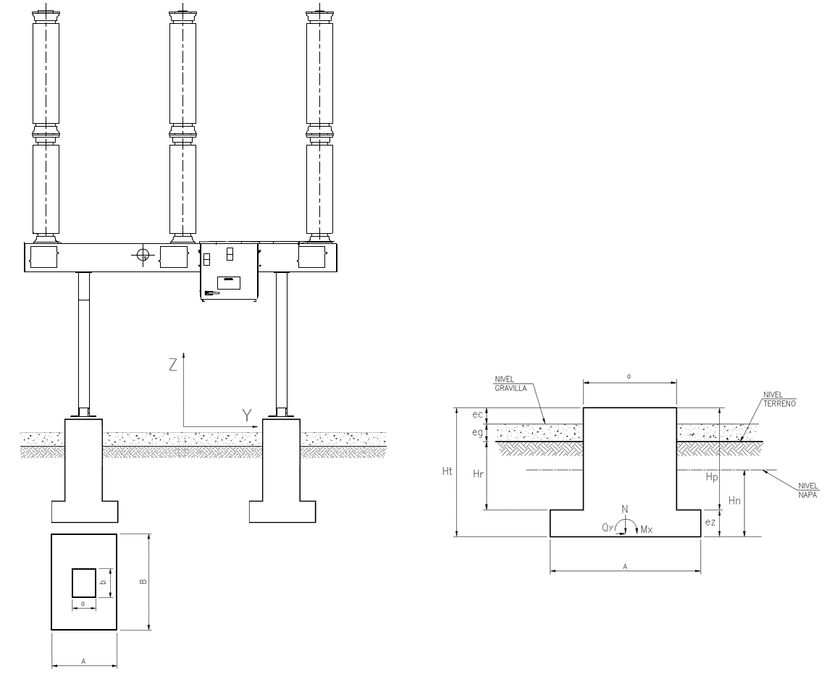
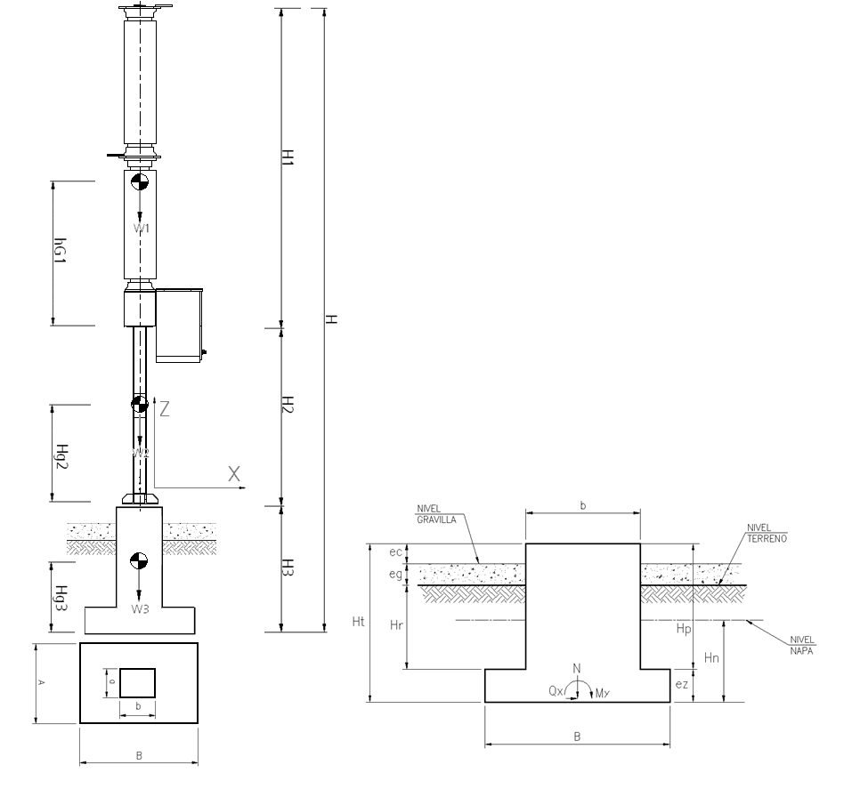

II.- GEOMETRÍA Y PESOS

H1 = | 3.32 | m | Altura del equipo
H2 = | 1.850 | m | Altura de la estructura
H3 = | 2.30 | m | Altura de la fundación |  |  |  |  |  |  | 2520
HT = | 7.47 | m | Altura total

Hg1 = | 1.31 | m | Centro de masa del equipo
Hg2 = | 0.93 | m | Centro de masa de la estructura
Hg3 = | 0.91 | m | Centro de masa de la fundación (sin considerar relleno ni napa)

W1 = | 1118 | kg | Peso del equipo
W2 = | 158 | kg | Peso de la estructura
W3 = | 7668 | kg | Peso de la fundación (sin considerar relleno ni napa)

III.- ESTADOS DE CARGA

1.- PESO PROPIO

 | N max ( kg ) |  | N min ( kg ) |  | Qx ( kg ) |  | Qy ( kg ) | Mx ( kg-m ) | My ( kg-m )
Nivel 1 | 1118 |  | 1118 |  | 0 |  | 0 | 0 | 0
Nivel 2 | 1276 |  | 1276 |  | 0 |  | 0 | 0 | 0
Nivel 3 | 8306 |  | 8306 |  | 0 |  | 0 | 0 | 0

2.- SISMO

MS = | 8944 | kg | Masa sísmica

a/g = | 0.5
A/g = | 1.06 |  | Ch = | 0.353 |  | Coeficiente sísmico horizontal
R = | 3 |  | Cv = | 0.212 |  | Coeficiente sísmico vertical
z = | 5 | %

Qb = | 3160.3546667 | kg | Corte basal

F' 1 = | 395.02666667 | kg | F'' 1 = | 1417.9645337 | kg | F 1 = | 1076.9852447 | kg
F' 2 = | 55.968 | kg | F'' 2 = | 118.66313511 | kg | F 2 = | 97.76475674 | kg
F' 3 = | 2709.36 | kg | F'' 3 = | 1623.7269979 | kg | F 3 = | 1985.6046652 | kg

 | N max ( kg ) |  | N min ( kg ) |  | Qx ( kg ) |  | Qy ( kg ) | Mx ( kg-m ) | My ( kg-m )
Nivel 1 | 237 |  | -237 |  | 1077 |  | 1077 | 1285 | 1285
Nivel 2 | 271 |  | -271 |  | 1175 |  | 1175 | 3010 | 3010
Nivel 3 | 1761 |  | -1761 |  | 2573 |  | 2573 | 3926 | 3926

3.- VIENTO

Qv = | 100 | kg/m2 | Presión básica del viento
Av x1 = | 1.17 | m2/m | Area expuesta al viento del equipo en la dirección x |  |  |  |  |  |  |  | 1.1746987952
Av x2 = | 0.58 | m2/m | Area expuesta al viento de la estructura en la dirección x |  |  |  |  |  |  |  | 0.3313253012
Av y1 = | 0.33 | m2/m | Area expuesta al viento del equipo en la dirección x
Av y2 = | 0.29 | m2/m | Area expuesta al viento de la estructura en la dirección x

 | N max ( kg ) |  | N min ( kg ) |  | Qx ( kg ) |  | Qy ( kg ) | Mx ( kg-m ) | My ( kg-m )
Nivel 1 | 0 |  | 0 |  | 390 |  | 110 | 183 | 647
Nivel 2 | 0 |  | 0 |  | 497 |  | 164 | 436 | 1468
Nivel 3 | 0 |  | 0 |  | 249 |  | 82 | 468 | 1429

4.- TIRÓN SOBRE TERMINALES MAS CARGA DE OPERACIÓN

Fo = | 500 | kg | Carga de operación según fabricante |  |  |  |  | eliminar

 | N max ( kg ) |  | N min ( kg ) |  | Qx ( kg ) |  | Qy ( kg ) | Mx ( kg-m ) | My ( kg-m )
Nivel 1 | 500 |  | -500 |  | 800 |  | 600 | 1494 | 1992
Nivel 2 | 500 |  | -500 |  | 800 |  | 600 | 2604 | 3472
Nivel 3 | 500 |  | -500 |  | 400 |  | 300 | 1992 | 2656

IV.- COMBINACIONES DE CARGA

 | CC1: | Peso propio + Carga de operación

 | N max ( kg ) |  | N min ( kg ) |  | Qx ( kg ) |  | Qy ( kg ) | Mx ( kg-m ) | My ( kg-m )
Nivel 1 | 1618 |  | 618 |  | 800 |  | 600 | 1494 | 1992 | Soporte equipo
Nivel 2 | 1776 |  | 776 |  | 800 |  | 600 | 2604 | 3472 | Base estructura
Nivel 3 | 8806 |  | 7806 |  | 400 |  | 300 | 1992 | 2656 | Sello fundación

 | CC2: | Peso propio + Carga de operación + Viento

 | N max ( kg ) |  | N min ( kg ) |  | Qx ( kg ) |  | Qy ( kg ) | Mx ( kg-m ) | My ( kg-m )
Nivel 1 | 1618 |  | 618 |  | 1190 |  | 710 | 1677 | 2639 | Soporte equipo
Nivel 2 | 1776 |  | 776 |  | 1297 |  | 764 | 3040 | 4940 | Base estructura
Nivel 3 | 8806 |  | 7806 |  | 649 |  | 382 | 2460 | 4085 | Sello fundación

 | CC3: | Peso propio + Carga de operación + Sismo

 | N max ( kg ) |  | N min ( kg ) |  | Qx ( kg ) |  | Qy ( kg ) | Mx ( kg-m ) | My ( kg-m )
Nivel 1 | 1855 |  | 381 |  | 1877 |  | 1677 | 2779 | 3277 | Soporte equipo
Nivel 2 | 2047 |  | 506 |  | 1975 |  | 1775 | 5614 | 6482 | Base estructura
Nivel 3 | 10567 |  | 6045 |  | 2973 |  | 2873 | 5918 | 6582 | Sello fundación

Zapata Método X - Y
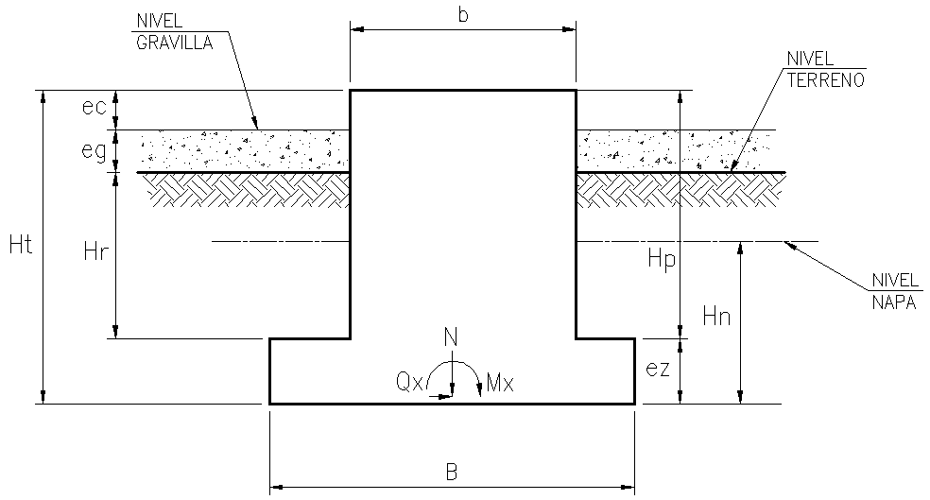
1
1 | Diseño de Zapatas mediante el método X - Y
1
1
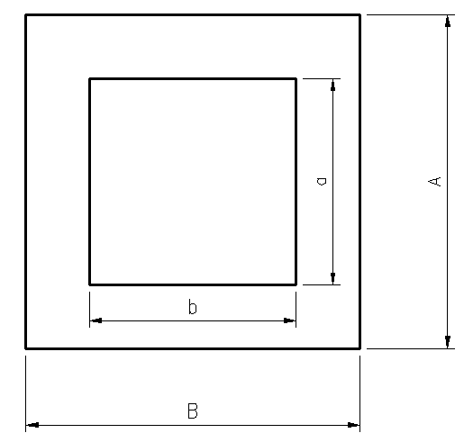
1
1
1
1
1
1
1
1
1
1
1
1
1 | Geometría:
1
1 | ez : | 0.30 | m | Espesor de la zapata
1 | Hp : | 2.00 | m | Altura pedestal |  |  |  |  |  |  |  |  |  |  |  | Altura desde el nivel de terreno al SF |  |  |  | 1.80
1 | B : | 2.50 | m | Ancho zapata, según dirección de análisis
1 | A : | 1.80 | m | Profundidad de zapata
1 | b : | 0.90 | m | Ancho del pedestal
1 | a : | 0.90 | m | Profundidad del pedestal
1 | eg : | 0.15 | m | Espesor de gravilla
1 | ec : | 0.20 | m | Altura coronamiento
1 | Hn : | 0.00 | m | Altura napa
1
1 | Hr : | 1.65 | m | Altura relleno
1 | Ht : | 2.30 | m | Altura total de la fundación |  |  |  |  |  |  |  |  |  |  |  | 0.91159090909
1 | S.F. : | 1.95 | m | Altura desde el sello de fundación al nivel del terreno
1 | V : | 2.97 | m3 | Volúmen Fundación
1
1 | Materiales:
1
1 | Suelo de fundación: |  |  | SE Los Colorados
1 | ф : | 35 | ⁰ | Angulo fricción
1 | C | 0.5 | t/m2 | Cohesión
1 | α : | 38 | ⁰ | Angulo de cono de arrancamiento
1 | γarr | 1.6 | t/m3 | Peso suelo arrancamiento
1 | γapl : | 2.0 | t/m3 | Peso suelo aplastamiento
1 | γhor apl : | 2.3 | t/m3 | Peso hormigón arrancamiento
1 | γhor apl : | 2.4 | t/m3 | Peso hormigón aplastamiento
1 | σadm ver : | 30 | t/m2 | Presión admisible neta vertical
1 | σadm hor | 0 | t/m2 | Presión admisible neta horizontal
1
1 | γrell : | 2.0 | t/m3 | Peso relleno humedo
1 | γboy : | 1.0 | t/m3 | Peso relleno boyante
1 | σmax adm : | 20 | t/m2 | Tensión máxima admisible del relleno
1 | γhor : | 2.4 | t/m3 | Peso hormigón
1
1 | Wf | 7.13 | t | Peso total fundación para masa sísmica
1 | Hf | 0.78 | m | Centro gravedad fundación para carga sísmica
1
1 | Solicitaciones:
1
1 |  | Cargas a nivel de sello de fundación |  |  |  |  |  |  |  |  |  |  |  |  | Los valores son en la base de una fundación, es decir, los esfuerzos sobre el nivel de fundacion se dividieron por el número de fundaciones
1 |  | Nmax (ton) |  | Nmin (ton) |  | Qx (ton) |  | Qy (ton) | Mx (ton-m) |  | My (ton-m)
1 | CC1 | 8.81 |  | 7.81 |  | 0.40 |  | 0.30 | 1.99 |  | 2.66 | PP + Co
1 | CC2 | 8.81 |  | 7.81 |  | 0.65 |  | 0.38 | 2.46 |  | 4.09 | PP + Co + V
1 | CC3 | 10.57 |  | 6.05 |  | 2.97 |  | 2.87 | 5.92 |  | 6.58 | PP + Co + S
1 | CC4 | 0.00 |  | 0.00 |  | 0.00 |  | 0.00 | 0.00 |  | 0.00 | Solicitaciones según fabricante |  |  | Ocultar cuando corresponda
1
1 | Verificación de la tensión de contacto máxima en el suelo
1
1 | Caso 1: Carga vertical de compresión y excentricidades menores a un sexto de sus dimensiones en planta
1
1 | Combinación = |  | CC2 |  |  |  |  |  |  |  |  |  |  |  | Se debe cambiar esta combinación y probar con las 3 CC.
1
1 | W | 12.18 | ton | Peso del suelo sobre la fundación
1 | N max | 8.81 | ton | Carga vertical máxima de compresión sobre el pedestal
1 | N min | 7.81 | ton | Carga vertical mínima de compresión sobre el pedestal
1
1 | P max | 17.94 | ton | Carga máxima, considerando un 75% del suelo de relleno
1 | P min | 16.94 | ton | Carga mínima, considerando un 75% del suelo de relleno
1
1 | ex max | 0.02 | m |  | (ex max)/B = | 0.01
1 | ey max | 0.00 | m |  | (ey max)/A = | 0.00
1 | ex min | 0.02 | m |  | (ex min)/B = | 0.01
1 | ey min | 0.00 | m |  | (ey min)/A = | 0.00
1
1 | K1 max: | 3.00 |  | Valor obtenido del gráfico de la figura nº4 en ETG-A.0.10 (para valor de [ex max, ey max]) |  |  |  |  |  |  |  |  |  |  | Revisar tabla para extrar este valor a mano…
1 | K2 min: | 3.00 |  | Valor obtenido del gráfico de la figura nº4 en ETG-A.0.10 (para valor de [ex min, ey min]) |  |  |  |  |  |  |  |  |  |  | Revisar tabla para extrar este valor a mano…
1
1 | σmax : | 11.96 | t/m2 | Tensión máxima en el suelo
1 | σadm : | 30.00 | t/m2 | Tensión admisible del suelo |  |  |  |  | CUMPLE
1
0 | Caso 2: Carga Vertical de compresión y resultante usualmente fuera de tercio central
0 |  |  |  |  |  |  |  |  |  |  |  |  |  | NO CONTROLA
0 | Combinación = |  | CC2 |  |  |  |  |  |  |  |  |  |  |  | Se debe cambiar esta combinación y probar con las 3 CC.
0
0 | W | 37.74 | ton | Peso del suelo sobre la estructura con el cono |  |  |  |  |  |  |  |  |  |  |  |  | Az : | 4.50 | m2 | Area zapata
0 | N max | 8.81 | ton | Carga vertical máxima de compresión sobre el pedestal |  |  |  |  |  |  |  |  |  |  |  |  | An : | 4.50 | m2 | Area de la napa considerando cono
0 | N min | 7.81 | ton | Carga vertical mínima de compresión sobre el pedestal |  |  |  |  |  |  |  |  |  |  |  |  | Ar : | 22.23 | m2 | Area superior del relleno considerando cono
0 |  |  |  |  |  |  |  |  |  |  |  |  |  |  |  |  | Vc1 : | 18.868507591 | m3 | Volúmen cono entre superficie del relleno y napa
0 | P max | 37.11 | ton | Carga máxima, considerando un 75% del suelo de relleno (se considera la acción de la napa) |  |  |  |  |  |  |  |  |  |  |  |  | Vc2 : | 0 | m3 | Volúmen cono entre napa y zapata
0 | P min | 14.41 | ton | Carga mínima, considerando un 75% del suelo de relleno (se considera la acción de la napa)
0 |  |  |  |  |  |  |  |  |  |  |  |  |  |  |  |  | W3 | 0 | ton | Empuje vertical hacia arriba debido al volumen desplazado por el hormigon
0 | ex max | 0.00 | m |  | (ex max)/B = | 0.00
0 | ey max | 0.00 | m |  | (ey max)/A = | 0.00
0 | ex min | 0.00 | m |  | (ex min)/B = | 0.00
0 | ey min | 0.00 | m |  | (ey min)/A = | 0.00
0
0 | K1 max: | 2.20 |  | Valor obtenido del gráfico de la figura nº4 en ETG-A.0.10 (para valor de [ex max, ey max]) |  |  |  |  |  |  |  |  |  |  | Revisar tabla para extrar este valor a mano…
0 | K2 max: | 2.50 |  | Valor obtenido del gráfico de la figura nº4 en ETG-A.0.10 (para valor de [ex min, ey min]) |  |  |  |  |  |  |  |  |  |  | Revisar tabla para extrar este valor a mano…
0
0 | σmax : | N/A | t/m2 | Tensión máxima en el suelo
0 | σadm : | 30.00 | t/m2 | Tensión admisible del suelo |  |  |  |  | NO SE VERIFICA
0
1
1 | Verificación del volcamiento de la fundación
1
1 | Caso 1: Carga vertical de compresión y excentricidades menores a un sexto de sus dimensiones en planta
1
1 | Cargas normales: |  |  | Combinación = | CC2 |  |  |  |  |  |  |  |  |  | Se debe cambiar esta combinación y probar con las Cargas normales.
1
| | N max | 8.81 | ton | Carga vertical máxima de compresión sobre el pedestal
| | N min | 7.81 | ton | Carga vertical mínima de compresión sobre el pedestal
|
| | P max | 17.94 | ton | Carga máxima, considerando un 75% del suelo de relleno
| | P min | 16.94 | ton | Carga mínima, considerando un 75% del suelo de relleno
1
1
1 | ex max | 0.02 | m |  |  | 0.01 | < |  | 0.16666666667 | CUMPLE
1 | ex min | 0.02 | m
1 | ey max | 0.00 | m
1 | ey min | 0.00 | m |  |  | 0.01 | < |  | 0.16666666667 | CUMPLE
1
1 | Cargas eventuales |  |  | Combinación = | CC3 |  |  |  |  |  |  |  |  |  | Se debe cambiar esta combinación y probar con las Cargas eventuales.
1
1 | N max | 10.57 | ton | Carga vertical máxima de compresión sobre el pedestal
1 | N min | 6.05 | ton | Carga vertical mínima de compresión sobre el pedestal
1
1 | P max | 19.70 | ton | Carga máxima, considerando un 75% del suelo de relleno
1 | P min | 15.18 | ton | Carga mínima, considerando un 75% del suelo de relleno
1
1 | ex max | 0.14 | m |  |  | 0.07 | < |  | 0.16666666667 | CUMPLE
1 | ex min | 0.18 | m
1 | ey max | 0.16 | m |  |  | 0.12 | < |  | 0.16666666667 | CUMPLE
1 | ey min | 0.21 | m
1
1
1
0 | Caso 2: Carga Vertical de compresión y resultante usualmente fuera de tercio central
0 |  |  |  |  |  |  |  |  |  |  |  |  |  | NO CONTROLA
0 | Cargas normales: |  |  | Combinación = | CC2 |  |  |  |  |  |  |  |  |  | Se debe cambiar esta combinación y probar con las Cargas normales.
0
0 |  |  |  |  |  | 18.87 | < |  |  |  |  | N/A |  | NO CONTROLA
0
0 |  |  |  |  |  | 18.87 | < |  |  |  |  | N/A |  | NO CONTROLA
0
0
0 |  |  |  |  |  | 18.87 | < |  |  |  |  | N/A |  | NO CONTROLA
0
0
0 |  |  |  |  |  | 18.87 | < |  |  |  |  | N/A |  | NO CONTROLA
0
0
0 | Para solicitaciones en ambos ejes en forma simultánea
0
0 | W | 37.74 | ton | Peso del suelo sobre la estructura con el cono
0 | N max | 8.81 | ton | Carga vertical máxima de compresión sobre el pedestal
0 | N min | 7.81 | ton | Carga vertical mínima de compresión sobre el pedestal
0
0 | P max | 27.67 | ton | Carga máxima, considerando un 50% del suelo de relleno (se considera la acción de la napa)
0 | P min | 26.67 | ton | Carga mínima, considerando un 50% del suelo de relleno (se considera la acción de la napa)
0
0 | ex max | 0.00 | m |  | (ex max)/B = | 0.00 |  |  | 0.00 | < | 0.16666666667 | NO CONTROLA
0 | ey max | 0.00 | m |  | (ey max)/A = | 0.00
0 | ex min | 0.00 | m |  | (ex min)/B = | 0.00 |  |  | 0.00 | < | 0.16666666667 | NO CONTROLA
0 | ey min | 0.00 | m |  | (ey min)/A = | 0.00
0
0 | Cargas eventuales |  |  | Combinación = | CC3 |  |  |  |  |  |  |  |  |  | Se debe cambiar esta combinación y probar con las Cargas eventuales.
0
0 |  |  |  |  |  | 18.87 | < |  |  |  | N/A | NO CONTROLA
0
0 |  |  |  |  |  | 18.87 | < |  |  |  | N/A | NO CONTROLA
0
0
0 |  |  |  |  |  | 18.87 | < |  |  |  | N/A | NO CONTROLA
0
0 |  |  |  |  |  | 18.87 | < |  |  |  | N/A | NO CONTROLA
0
0
0 | Para solicitaciones en ambos ejes en forma simultánea
0
0 | W | 37.74 | ton | Peso del suelo sobre la estructura con el cono
0 | N max | 10.57 | ton | Carga vertical máxima de compresión sobre el pedestal
0 | N min | 6.05 | ton | Carga vertical mínima de compresión sobre el pedestal
0
0 | P max | 29.44 | ton | Carga máxima, considerando un 50% del suelo de relleno (se considera la acción de la napa)
0 | P min | 24.91 | ton | Carga mínima, considerando un 50% del suelo de relleno (se considera la acción de la napa)
0
0 | ex max | 0.00 | m |  | (ex max)/B = | 0.00 |  |  |  | N/A | < | 0.23 | NO CONTROLA
0 | ey max | 0.00 | m |  | (ey max)/A = | 0.00
0 | ex min | 0.00 | m |  | (ex min)/B = | 0.00 |  |  |  | N/A | < | 0.23 | NO CONTROLA
0 | ey min | 0.00 | m |  | (ey min)/A = | 0.00
0
0
1
1 | Estabilidad de la fundación al deslizamiento
1
1 | Combinación = |  | CC3 |  |  |  |  |  |  |  |  |  |  |  | Se debe cambiar esta combinación y probar con las 3 CC.
1
1 | FD = | 2.97 | t | Fuerza deslizante
1
1 | μ = | 0.43 |  | Coeficiente de roce
1
1 | FRf = | 7.86 | t | Fuerza resistente por fricción mínima
1
1 | FRc = | 2.25 | t | Fuerza resistente por cohesión
1
1 | FR = | 6.79 | t | Fuerza resistente total al desplazamiento
1
1 |  | FD | < | FR |  | CUMPLE, F.S. = 2,29
1
 |  |  |  |  |  | F.S. = | 2.29

Armaduras y anclajes
ARMADURAS Y ANCLAJES
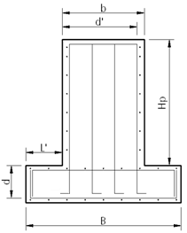

 |  |  | f´c = | 200 | kg/cm2 | Resistencia cilíndrica del hormigón (H25)
 |  |  | fy = | 4200 | kg/cm2 | Tensión de fluencia del acero de refuerzo (A63-42H)

Dimensiones zapata

r = | 7.50 | cm | Recubrimiento
d = | 22.5 | cm | Altura útil de la zapata
A = | 180.0 | cm | Profundidad de la zapata
L' = | 80.0 | cm | Largo en voladizo de la zapata

Solicitaciones

q = | 7.24 | t/m | PP relleno + PP zapata
σ1 = | 21.5 | t/m
σ2 = | 21.5 | t/m | Se consideran ambas tensiones iguales a la máxima tensión del suelo

M max = | 4.573 | t-m | Momento máximo sin mayorar, admitido por el suelo y calculado en L'
Q max = | 11.433 | t | Corte máximo sin mayorar en L'

Mu = | 6.86 | t-m | Momento último (Mmax * 1,5)
Qu = | 17.15 | t | Corte último (Qmax * 1,5)

ARMADURA ZAPATA

Verificación de la resistencia al Corte :

φ = | 0.85 |  | Factor de utilización de corte

Vu = | 17.15 | t | Corte último

Vc = | 25.80 | t | Resistencia al corte del hormigón
 |  |  | CUMPLE

 | NO REQUIERE ARMADURA POR CORTE

Armadura a Flexión :

φ = | 0.90 |  | Factor de utilización de flexión (suponiendo sección controlada por tracción)

m = | 0.04920

ω = | 0.0505

As = As´= | 8.27 | cm2 |  |  |  | En ambas direcciones y en ambas caras

As/m = | 6.114 | cm2/m

Armadura mínima por retracción :

ρ = | 0.0018 |  | Cuantía mínima por retracción

Amin = | 2.03 | cm2/m | Armadura mínima (por cara en ambas direcciones)

Usar | φ | 12 | @ | 20 | = | 5.65 | cm2/m |  | Armadura a colocar en ambas caras
 |  |  |  |  |  |  |  |  | y en ambas direcciones

Dimensiones Pedestal

r = | 7.50 | cm | Recubrimiento
d' = | 82.5 | cm | Altura útil de la sección del pedestal
b = | 90.0 | cm | Ancho del pedestal
a = | 90.0 | cm | Profundidad del pedestal
Hp = | 200.0 | cm | Altura del pedestal

Solicitaciones (al nivel de la base de la estructura)

Pmax = | 2.05 | t
Qmax = | 1.97 | t
M max = | 6.48 | t-m

Solicitaciones últimas en la base del pedestal

Pu = | 8.90 | t
Qu = | 2.96 | t
Mu = | 15.65 | t-m

ARMADURA PEDESTAL

Verificación de la resistencia al Corte :

φ = | 0.85 |  | Factor de utilización de corte

Vu = | 2.96 | t | Corte último

Vc = | 47.30 | t | Resistencia al corte del hormigón
 |  |  | CUMPLE

Usar | φ | 10 | @ | 20 | = | 3.93 | cm2/m |  | Armadura a colocar

Armadura a Flexión :

φ = | 0.90 |  | Factor de utilización de flexión (suponiendo sección controlada por tracción)

m = | 0.01670

ω = | 0.0168

As = As´= | 6.73 | cm2

Cuantía mínima (0,5% Ag) |  |  | 40.5 | cm2 | (En el total de la sección, ACI-318, 15.8.2.1)

En cada cara |  | Acol = | 6 | φ | 18 | = | 15.27 | cm2

En total |  | Acol = | 20 | φ | 18 | = | 50.89 | cm2 |  | CUMPLE

PERNOS DE ANCLAJE

d = | 23.00 | cm | Distancia entre pernos
n = | 4 |  | Número total de pernos

Perno = | 1 " | in | Diámetro del perno
fy = | 7382 | kg/cm² | Tensión de fluencia |  |  | ASTM A193 GR B7
At = | 3.91 | cm2 | Área de tracción
Av = | 5.07 | cm2 | Área nominal

Solicitaciones

M = | 6482 | kg-m |  | (Combinación de carga: CC3)
Q = | 1975 | kg |  | (Combinación de carga: CC3)
Nmin = | 506 | kg |  | (Combinación de carga: CC3)

Tp = | 13965 | kg | < | Tadm = | 17317 | kg | CUMPLE |  | φ = | 0.6

Qp = | 494 | kg | < | Qadm = | 14962 | kg | CUMPLE |  | φ = | 0.4

Interacción corte - tracción (ACI 318 Apéndice D)

 |  | 0.84 | < | 1.2 |  | CUMPLE

 | UTILIZAR 4 PERNOS φ 1 "

CÁLCULO DE PLACA BASE |  |  | EN GENERAL NO APLICA PARA INTERRUPTORES

Dimensiones

a = | 22.0 | cm | Ancho placa
b = | 22.0 | cm | Largo Placa
e = | 2.50 | cm | Espesor de la placa
Fy = | 2530 | kg/cm2 | Tensión de fluencia acero |  |  | A36

Solicitaciones

C max = | 12716.3 | kg | Compresión máxima en cada perno |  |  |  | (Combinación de carga: CC3)
T max = | 12078.1 | kg | Tracción máxima en cada perno |  |  |  | (Combinación de carga: CC3)

Momentos obtenidos de la modelación computacional

(INSERTAR IMÁGENES) |  |  | 755 | kg por nodo

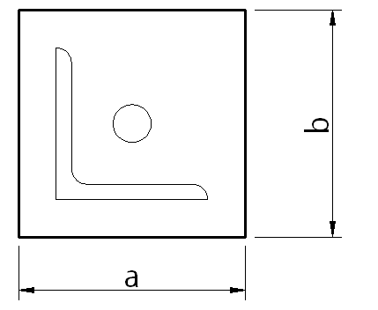

Tmax = | 361 | kg/cm2 | Máximo esfuerzo producido en la placa
Tadm= | 1518 | kg/cm2 | CUMPLE

USAR PLACA DE 22 X 22 cm, e = 25 mm

VERIFICACIÓN DEL APLASTAMIENTO DEL HORMIGON
(SEGÚN ACI-318, 10.17)

a = | 22.00 | cm | Ancho placa
b = | 22.00 | cm | Largo Placa
d' = | 4.50 | cm | Distancia mínima al borde de hormigón

φ = | 0.65 |  | Factor de utilización para compresión
Pu = | 19074 | kgf | Carga última de compresión |  |  |  | (Combinación de carga: CC3)

A1 = | 484 | cm2
A2 = | 961 | cm2

Pn = | 75361 | kgf | Resistencia al aplastamiento del hormigón
 |  |  | CUMPLE

VERIFICACIÓN DE LA RESISTENCIA AL ARRANCAMIENTO DEL HORMIGÓN
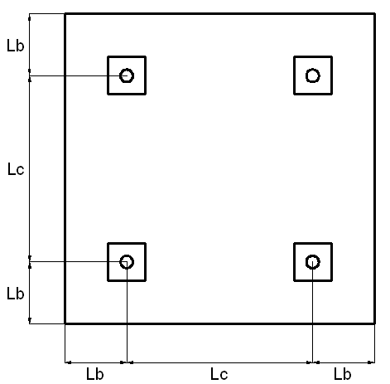
Lb = | 30.0 | cm | Distancia a borde del perno de anclaje
Lc = | 31.0 | cm | Distancia entre pernos de anclaje
L ef = | 40.0 | cm | Longitud empotrada efectiva del perno (aprox.)
Perno = | 1 | " | Diámetro del perno

Nota: Lb min = Lc min = 4φ a 6φ

Resistencia a la tracción del hormigón

A nc = | 2070 | cm2 | Área real de proyección superficial para 1 perno
A nco = | 14400 | cm2 | Área de proyección de del cono de un perno aislado

Ψ = | 0.850 |  | Coeficiente de reducción por distancia a borde

k = | 10 |  | Coeficiente de la resistencia a la tracción del hormigón
 |  |  | (Pernos con cabeza embebidos en el hormigón)

Nb = | 35777 | kg | Resistencia a la tracción del cono de hormigón de un perno

Ncb = | 4372 | kg | Resistencia a la tracción del perno estudiado

φ = | 0.80 |  | Factor de utilización para anclaje controlado por tracción

φ Ncb = | 3497.63 | kg | < | Nu = | 12078.1 | kg |  | NO CUMPLE

Resistencia al corte del hormigón

A vc = | 3375 | cm2 | Área real de proyección superficial para 1 perno
A vco = | 4050 | cm2 | Área de proyección de del cono de un perno aislado

Ψ = | 0.900 |  | Coeficiente de reducción por distancia a borde

Vb = | 3857 | kg | Resistencia al arrancamiento por corte del cono de hormigón de un perno

Vcb = | 3471 | kg | Resistencia al arrancamiento por corte del perno estudiado

φ = | 0.75 |  | Factor de utilización para anclaje controlado por corte

φ Vcb = | 2603.24 | kg | > | Vn = | 493.7 | kg |  | CUMPLE

Interacción Corte Tracción

 |  | 3.64 | > | 1.2 |  | NO CUMPLE

VERIFICACIÓN DE LA ADHERENCIA ENTRE PERNO Y HORMIGÓN

σ = | 10 | kg/cm2 | Tensión admisible de adherencia entre hormigón y perno

A adh = | 319 | cm2 | Área de contanto entre perno y hormigón

φ Nadh = | 2553 | kg | < | Nu = | 12078.1 | kg |  | NO CUMPLE

Cálculo de estructura
GEOMETRÍA BÁSICA DE LA ESTRUCTURA

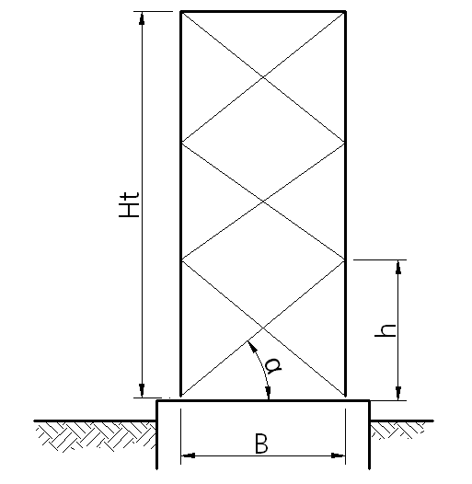
 |  |  |  |  |  | Ht = | 2.37 | m | Altura total de la estructura | Cubicación aproximada = | 330
 |  |  |  |  |  | n = | 3 |  | Numero de divisiones | Area estimada de viento = | 0.36850783365 | m2/m
 |  |  |  |  |  | B = | 0.80 | m | Ancho basal
 |  |  |  |  |  | h = | 0.79 | m | Altura de cada paso
 |  |  |  |  |  | α = | 44.59 | ° | Ángulo de las diagonales

 |  |  |  |  |  | Solicitaciones Basales |  |  | CC3

 |  |  |  |  |  | Nmax = | 10.567 | t
 |  |  |  |  |  | Nmin = | 6.045 | t
 |  |  |  |  |  | Q = | 2.973 | t
 |  |  |  |  |  | M = | 5.918 | t-m

 |  |  |  |  |  | Fy = | 2530 | kgf/cm2
 |  |  |  |  |  | E = | 2.10E+06 | kgf/cm2

VERIFICACIÓN DE PERFILES

CANTONERAS |  | L100x8

B = | 10.00 | cm |  |  | 0,8 cm
e = | 0.80 | cm
A = | 15.50 | cm2 | 20.3
iu = | 1.96 | cm
ix = | 3.06 | cm
 |  |  |  |  |  | 10 cm
B/e = | 10.50
Q = | 1.00

Cálculo de la tensión admisible:

L = | 78.87 | cm |  | Longitud de pandeo
Fe = | 12801.0 | kgf/cm2 |  | Tensión crítica de pandeo elástico
Fcr = | 2329.13 | kgf/cm2 |  | Tensión de pandeo

P adm = | 21.62 | t |  | Carga admisible de compresión (ASD)

C max = | 6.34 | t |  | CUMPLE

DIAGONALES |  | L60x5

B = | 6.00 | cm |  |  | 0,5 cm
e = | 0.50 | cm
A = | 5.82 | cm2
iu = | 1.17 | cm
ix = | 1.82 | cm
 |  |  |  |  |  | 6 cm
B/e = | 10.00
Q = | 1.00

Cálculo de la tensión admisible:

L = | 112.34 | cm |  | Longitud de pandeo
Fe = | 2248.2 | kgf/cm2 |  | Tensión crítica de pandeo elástico
Fcr = | 1579.65 | kgf/cm2 |  | Tensión de pandeo

P adm = | 5.51 | t |  | Carga admisible de compresión (ASD)

C max = | 1.04 | t |  | CUMPLE

CÁLCULO DE PERNOS DE CONEXIÓN

 | Pernos ASTM A325 (Unión tipo aplastamiento)

d = | 0.625 | in | diámetro del perno
An = | 1.98 | cm2 | Área nominal del perno
n = | 1 |  | Cantidad de pernos
Fv = | 1476 | kgf/cm2 | Tensión admisible

ft = | 52.7 | kgf/cm2 | < | Fv = | 1476 | kgf/cm2 |  | CUMPLE

MC ESTRUCTURAS
Datos Generales

I.- Geometría

Ht = | 2.37 | m
B = | 0.80 | m
h = | 0.79 | m
α = | 44.59 | °

II.- Materiales

Hormigón |  | H25 |  | f'c = | 200 | kg/cm2
Acero Perfiles |  | A36 |  | fy = | 2530 | kg/cm2
Pernos de Conexión |  | ASTM A325 |  | fv = | 1476 | kg/cm2
Pernos de Anclaje |  | ASTM A193 GR B7 |  | fy = | 7382 | kg/cm2
Placa Base |  | A36 |  | fy = | 2530 | kg/cm2

III.- Equipo

Cálculo de cargas

I.- Geometría y Pesos
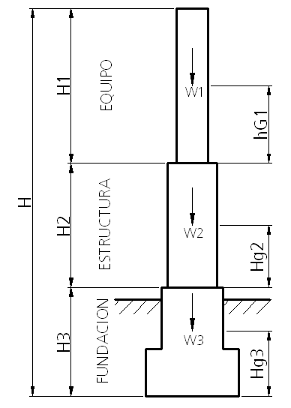

H1 = | 3.32 | m | Altura del equipo
H2 = | 1.85 | m | Altura de la estructura
H3 = | 2.3 | m | Altura de la fundación
HT = | 7.47 | m | Altura total

Hg1 = | 1.31 | m | Centro de masa del equipo
Hg2 = | 0.925 | m | Centro de masa de la estructura
Hg3 = | 0.91 | m | Centro de masa de la fundación (sin considerar relleno ni napa)

W1 = | 1118 | kg | Peso del equipo
W2 = | 158.4 | kg | Peso de la estructura
W3 = | 7668 | kg | Peso de la fundación (sin considerar relleno ni napa)

II.- Estados de Carga

1.- Peso Propio

 | N max ( kg ) |  | N min ( kg ) |  | Q ( kg ) |  | M ( kg-m )
Nivel 1 | 1118 |  | 1118 |  | 0 |  | 0 |  | W1
Nivel 2 | 1276 |  | 1276 |  | 0 |  | 0 |  | W1+W2
Nivel 3 | 8306 |  | 8306 |  | 0 |  | 0 |  | W1+W2+W3

2.- Sismo

MS = | 8944.4 | kg | Masa sísmica

a/g = | 0.5
A/g = | 1.06 |  | Ch = | 0.353 |  | Coeficiente sísmico horizontal
R = | 3 |  | Cv = | 0.212 |  | Coeficiente sísmico vertical
z = | 5 | %

Qb = | 3160.3546667 | kg | Corte basal

F' 1 = | 395.02666667 | kg | F'' 1 = | 1417.9645337 | kg | F 1 = | 1076.9852447 | kg
F' 2 = | 55.968 | kg | F'' 2 = | 118.66313511 | kg | F 2 = | 97.76475674 | kg
F' 3 = | 2709.36 | kg | F'' 3 = | 1623.7269979 | kg | F 3 = | 1985.6046652 | kg

 | N max ( kg ) |  | N min ( kg ) |  | Q ( kg ) |  | M ( kg-m )
Nivel 1 | 237 |  | -237 |  | 1077 |  | 1285
Nivel 2 | 271 |  | -271 |  | 1175 |  | 3010
Nivel 3 | 1761 |  | -1761 |  | 2573 |  | 3926

3.- Viento

Qv = | 100 | kg/m2 | Presión básica del viento
Av 1 = | 1.1746987952 | m2/m | Area expuesta al viento del equipo
Av 2 = | 0.58 | m2/m | Area expuesta al viento de la estructura

 | N max ( kg ) |  | N min ( kg ) |  | Q ( kg ) |  | M ( kg-m )
Nivel 1 | 0 |  | 0 |  | 390 |  | 183
Nivel 2 | 0 |  | 0 |  | 497 |  | 436
Nivel 3 | 0 |  | 0 |  | 249 |  | 468

4.- Tirón Sobre Terminales Mas Carga de Operación

Fo = | 500 | kg | Carga de operación según fabricante

 | N max ( kg ) |  | N min ( kg ) |  | Q ( kg ) |  | M ( kg-m )
Nivel 1 | 500 |  | -500 |  | 800 |  | 1494
Nivel 2 | 500 |  | -500 |  | 800 |  | 2604
Nivel 3 | 500 |  | -500 |  | 400 |  | 1992

III.- Combinaciones de Carga

 | CC1: | Peso propio + Carga de operación

 | N max ( kg ) |  | N min ( kg ) |  | Q ( kg ) |  | M ( kg-m )
Nivel 1 | 1618 |  | 618 |  | 800 |  | 1494 |  | Soporte equipo
Nivel 2 | 1776 |  | 776 |  | 800 |  | 2604 |  | Base estructura
Nivel 3 | 8806 |  | 7806 |  | 400 |  | 1992 |  | Sello fundación

 | CC2: | Peso propio + Carga de operación + Viento

 | N max ( kg ) |  | N min ( kg ) |  | Q ( kg ) |  | M ( kg-m )
Nivel 1 | 1618 |  | 618 |  | 1190 |  | 1677 |  | Soporte equipo
Nivel 2 | 1776 |  | 776 |  | 1297 |  | 3040 |  | Base estructura
Nivel 3 | 8806 |  | 7806 |  | 649 |  | 2460 |  | Sello fundación

 | CC3: | Peso propio + Carga de operación + Sismo

 | N max ( kg ) |  | N min ( kg ) |  | Q ( kg ) |  | M ( kg-m )
Nivel 1 | 1855 |  | 381 |  | 1877 |  | 2779 |  | Soporte equipo
Nivel 2 | 2047 |  | 506 |  | 1975 |  | 5614 |  | Base estructura
Nivel 3 | 10567 |  | 6045 |  | 2973 |  | 5918 |  | Sello fundación

Cálculo de Pernos de Conexión

 | Pernos ASTM A325 (Unión tipo aplastamiento)

d = | 0.625 | in | diámetro del perno
An = | 1.98 | cm2 | Área nominal del perno
n = | 1.00 |  | Cantidad de pernos
Fv = | 1476 | kgf/cm2 | Tensión admisible

ft = | 53 | kgf/cm2 | < | Fv = | 1476.00 | kgf/cm2 |  | CUMPLE

 |  |  |  |  |  |  | (Combinación de carga: CC3)

